Download
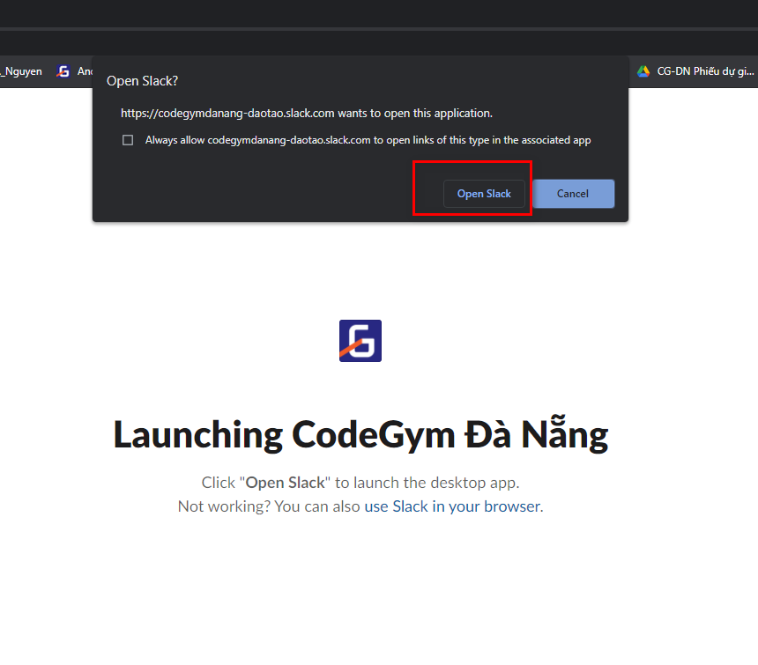
Bước 1: vào link sau
 | https://slack.com/intl/en-vn/downloads/windows

 | Click "Download" tải về máy tính.
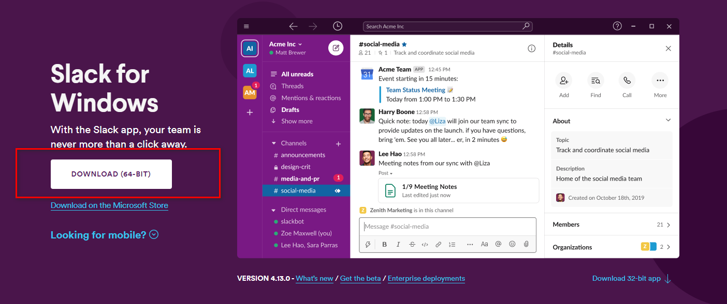

Bước 2: | Check mail, giảng viên sẽ mời bạn vào kênh Slack của lớp, click vào đường dẫn trong mail.


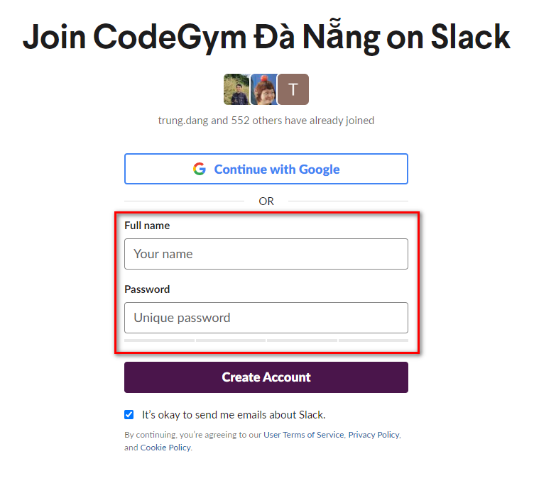

Full name đặt theo format:
[Tên lớp]-[Họ và tên có dấu]
ví dụ:
C0421G1-Đặng Chí Trung

Bước 3: Click "Create account". Sẽ chuyển hướng đến một trang web mới
 | Lưu ý chọn "Open Slack" để mở Slack bằng ứng dụng đã cài ở bước 1

Change Language
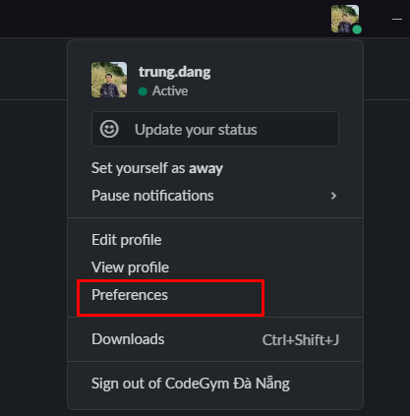
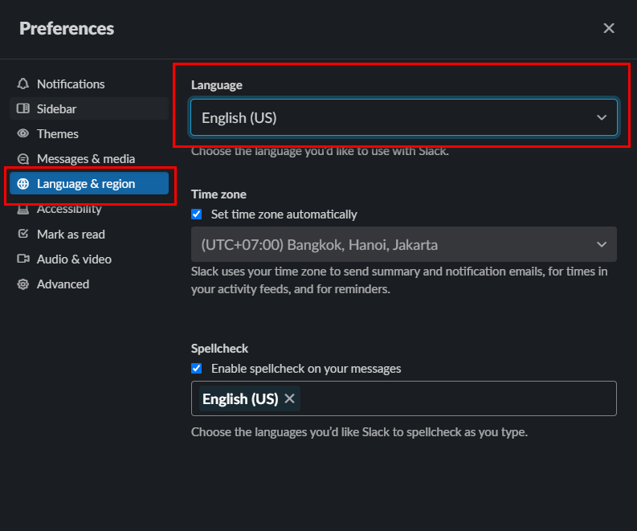
Tại giao diện ứng dụng Slack, các click vào avatar, chọn "Preferences"
Chọn ngôn ngữ lại giống hình bên phải

Rename
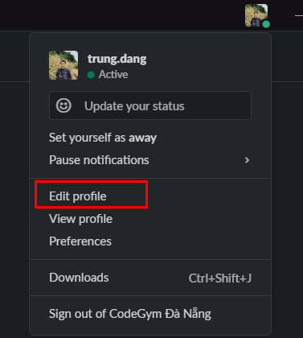
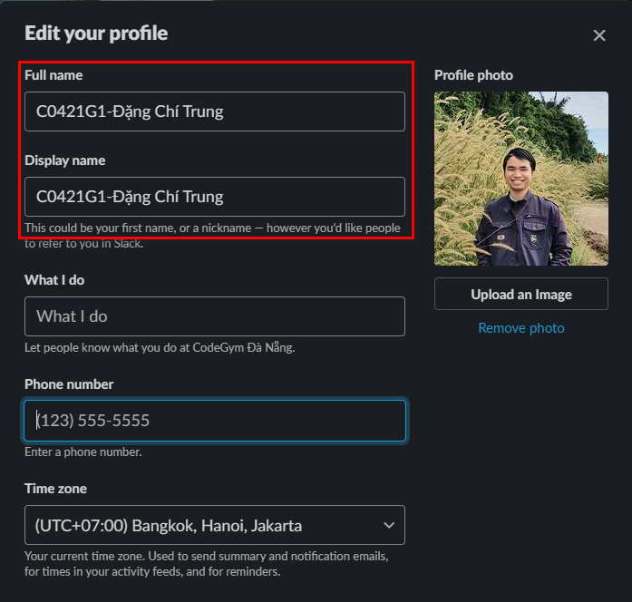
Hướng dẫn đổi tên Slack

Reply con thread
